★영양정보 (g)
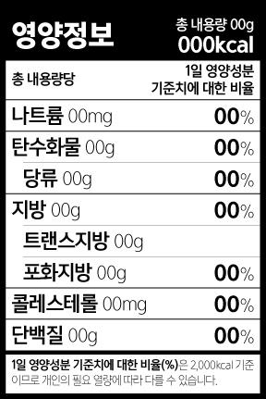
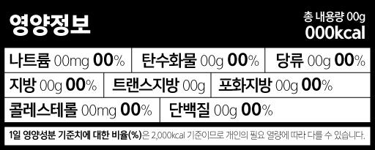
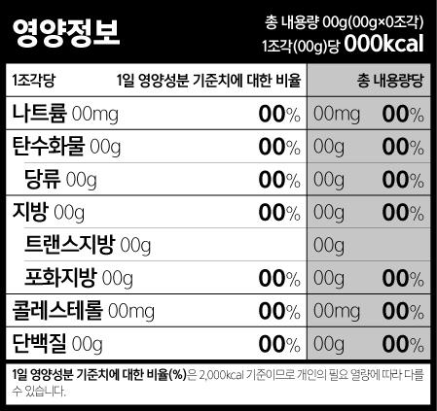
③
①
②
볼드체+10포인트 이상
10포인트 이상
상단 총 내용량보다 크거나 같아야 함
영양성분 명칭 및 함량보다 크거나 같아야 함
표형식 택 1
①열량의 표시는 총 내용량 글씨크기보다 크거나 같아야 하고 굵게(bold) 표시한다. ②1일 영양성분 기준치에 대한 비율(%) 표시는 영양성분 글씨 및 함량의 글씨크기보다 크거나 같아야 하며, 소수점 첫째자리에서 반올림 하여 1%단위로 표시하고 굵게(bold) 표시한다. ③열량ㆍ영양성분 명칭, 함량 및 1일 영양성분 기준치에 대한 비율(%)의 글씨크기는 10 포인트 이상으로 하여야 한다.
볼드체
<총내용량 당>-세로형 |  |  |  |  |  |  |  | <총내용량 당>-가로형
영양정보 |  | 총 내용량 90 g 345 kcal |  |  |  |  |  | 영양정보 | 총내용량 140 g 100 kcal
총 내용량당 |  | 1일 영양성분 기준치에 대한 비율 |  |  |  |  |  | 나트륨 38 mg 2 % | 탄수화물 25 g 8 % | 당류 9 g 9 %
 |  |  |  |  |  |  |  | 지방 0 g 0 % | 트랜스지방 0 g | 포화지방 0 g 0 %
나트륨 53 mg |  |  | 3 | % |  |  |  | 콜레스테롤 0 mg 0 % | 단백질 0 g 0 %
탄수화물 72 g |  |  | 22 | % |  |  |  | 1일 영양성분 기준치에 대한 비율(%)은 2,000 kcal 기준이므로 개인의 필요 열량에 따라 다를 수 있습니다.
 | 당류 23 g |  | 23 | %
①
상단 총 내용량보다 크거나 같아야 함
지방 1.8 g |  |  | 3 | %
 | 트랜스지방 0 g
③
영양성분 명칭 및 함량보다 크거나 같아야 함
 | 포화지방 0 g |  | 0 | %
볼드체+10포인트 이상
콜레스테롤 0 mg |  |  | 0 | %
단백질 10.5 g |  |  | 19 | %
10포인트 이상
볼드체
1일 영양성분 기준치에 대한 비율(%)은 2,000 kcal 기준이므로 개인의 필요 열량에 따라 다를 수 있습니다.

총내용량당 바탕색은 1(단위)당과 구분 피요
<단위내용량-총내용량(병행표기)>
영양정보 |  | 총 내용량 90 g(3 g x 30포) 1포(3 g)당 12 kcal
1포당 |  | 1일 영양성분 기준치에 대한 비율 |  |  | 총내용량당
나트륨 1.8 mg |  |  | 0 | % | 53 mg | 3 | %
탄수화물 2.4 g |  |  | 1 | % | 72 g | 22 | %
 | 당류 0.8 g |  | 1 | % | 23 g | 23 | %
지방 0.5 g미만 |  |  | 0 | % | 1.8 g | 3 | %
 | 트랜스지방 0 g |  |  |  | 0 g
 | 포화지방 0 g |  | 0 | % | 0 g | 0 | %
콜레스테롤 0 mg |  |  | 0 | % | 0 mg | 0 | %
단백질 0.5 g미만 |  |  | 1 | % | 10.5 g | 19 | %
1일 영양성분 기준치에 대한 비율(%)은 2,000 kcal 기준이므로 개인의 필요 열량에 따라 다를 수 있습니다.

<예시안>

